工作表1
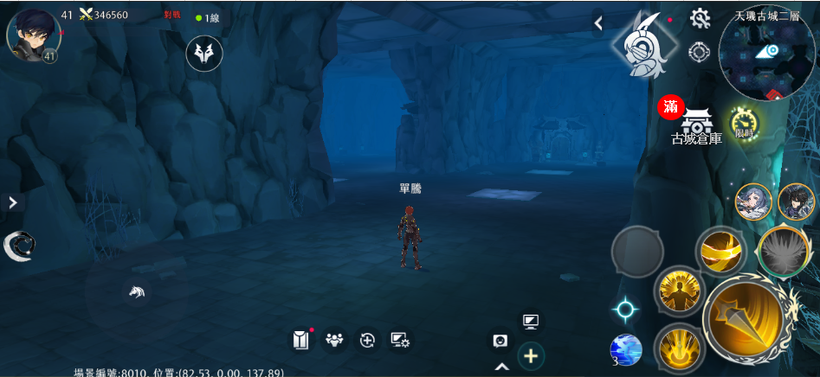
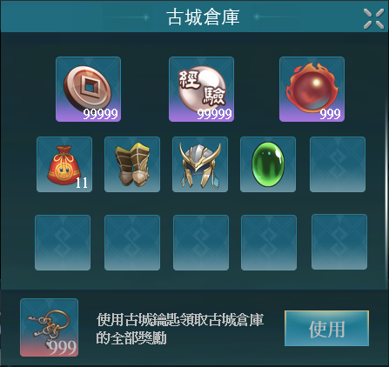
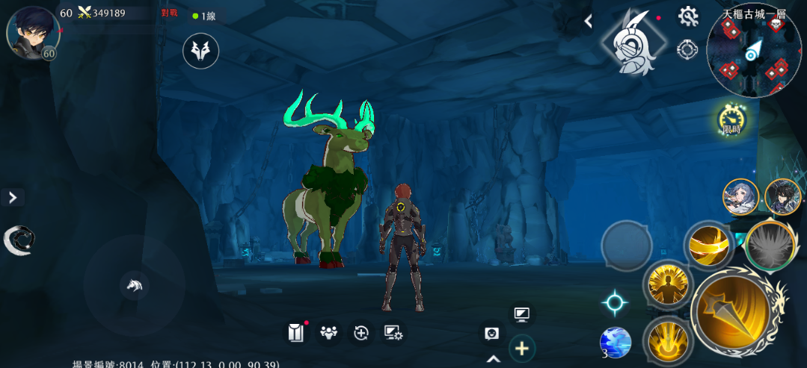
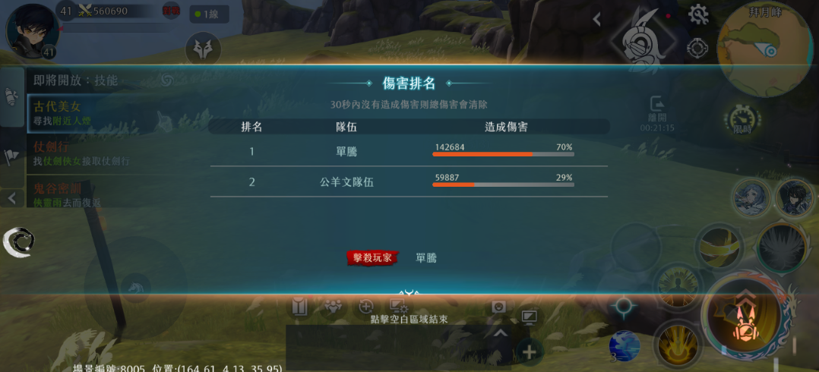


使用古城鑰匙可以領取古城倉庫的全部獎勵

999






使用

進入古城
獲得倉庫獎勵！
擴建倉庫空間！
70/100
使用
使用
古城倉庫
999
14

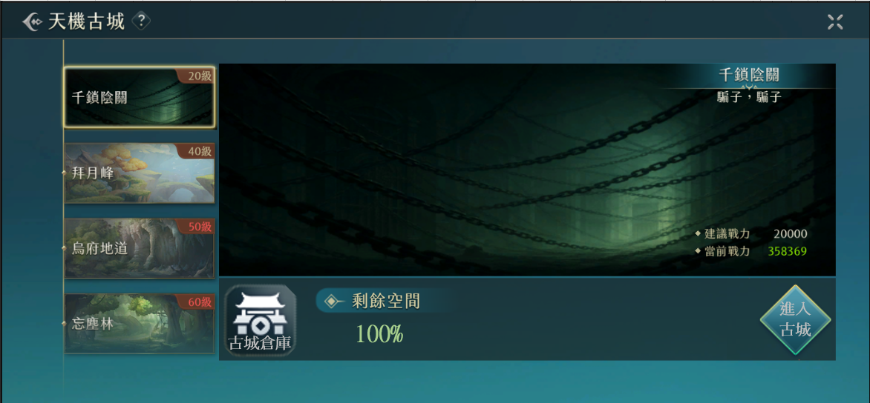

古城倉庫



99999
99999
999

11

使用古城鑰匙領取古城倉庫的全部獎勵
使用
999

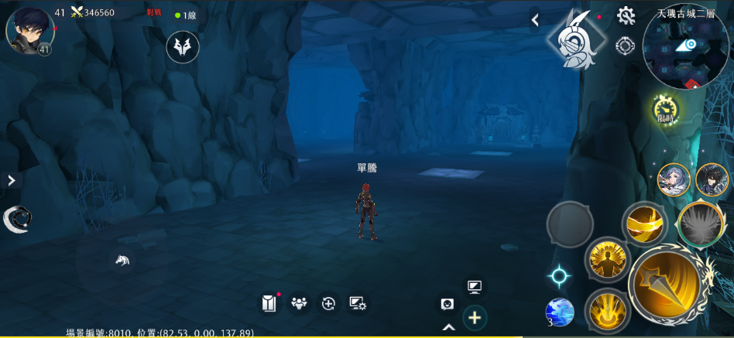

滿

古城倉庫

工作表2
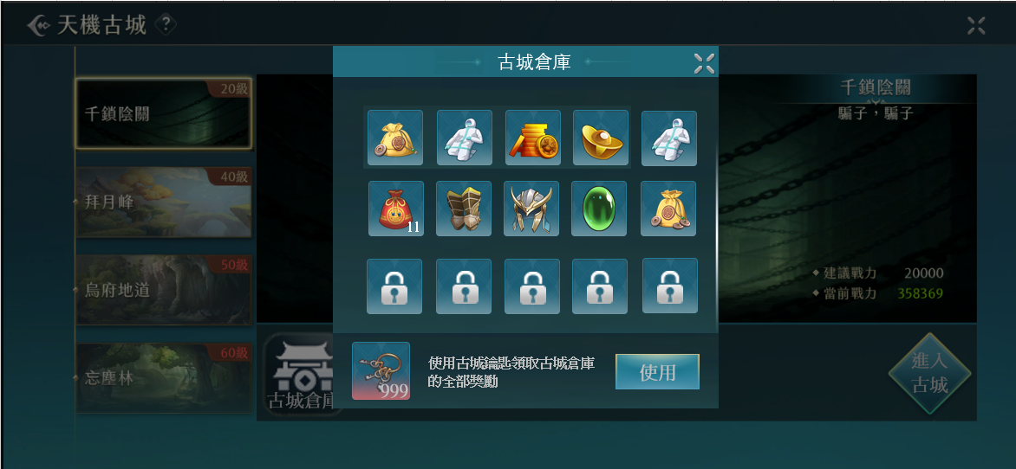
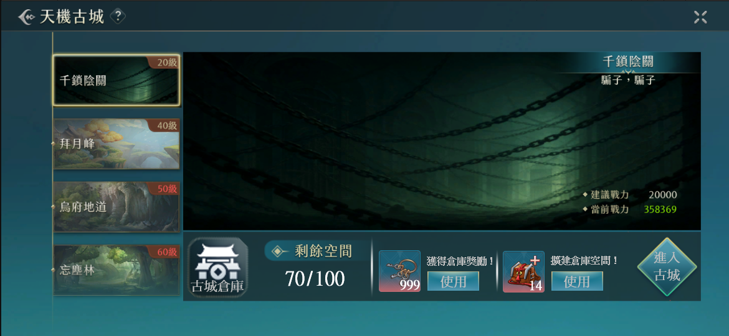


只有同幫會的成員可以組隊進入古城！

99999

古城倉庫
99999

999
11
9

999
19

使用古城鑰匙領取古城倉庫的全部獎勵
使用
999

99999
古城倉庫

99999
999

11

使用古城鑰匙領取古城倉庫的全部獎勵
使用
999

工作表3
獲得倉庫獎勵！
14
使用
古城倉庫

使用
70/100

擴建倉庫空間！
進入古城
999

古城倉庫

99999
99999
999

11

擴建倉庫空間！
獲得倉庫獎勵！
999
使用
14
使用

工作表5
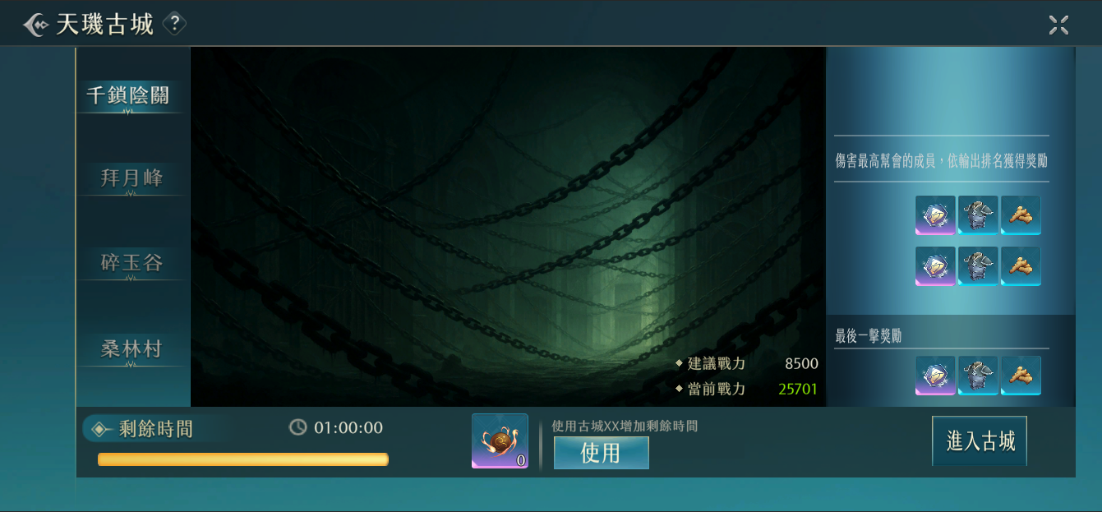

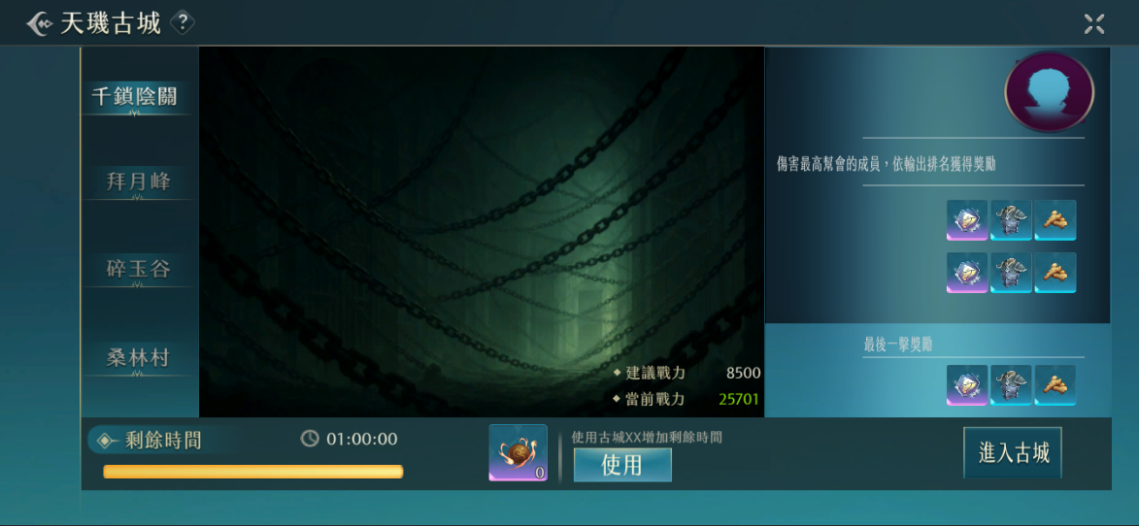


第一層首領：關羽

出現時間：每周三晚上8：00

幫會傷害排名獎勵

4~10名

最後一擊獎勵

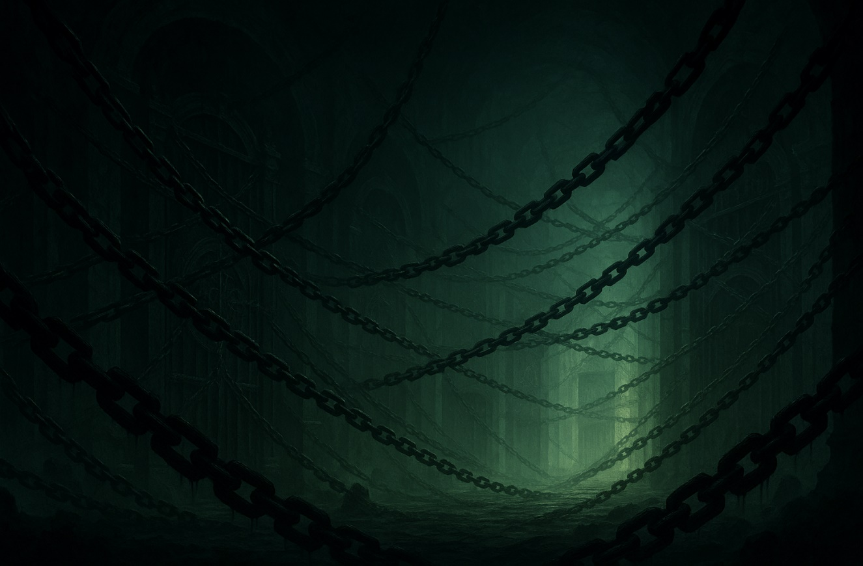

出現時間：每周三晚上8：00
可能掉落：

第一層首領：XX
只有同幫會的成員可以組隊進入古城！
出現時間：每周四晚上8：00
可能掉落：

第二層首領：XX

出現時間：每周五晚上8：00
可能掉落：

第三層首領：XX

1：00：00
使用古城火把增加剩餘時間

99

出現時間：每周三晚上8：00
可能掉落：

第一層首領：XX

出現時間：每周四晚上8：00
可能掉落：

第二層首領：XX

1：00：00
使用XX增加剩餘時間

出現時間：每周三晚上8：00
可能掉落：

第一層首領：XX

出現時間：每周四晚上8：00
可能掉落：

第二層首領：XX

出現時間：
可能掉落：

1：00：00
使用古城火把增加剩餘時間

99

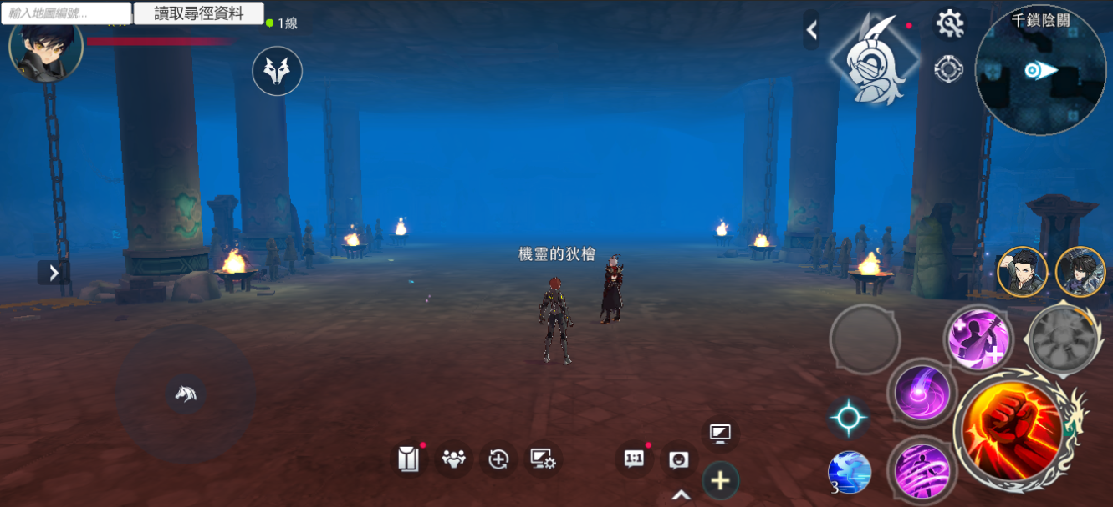

00：00：05

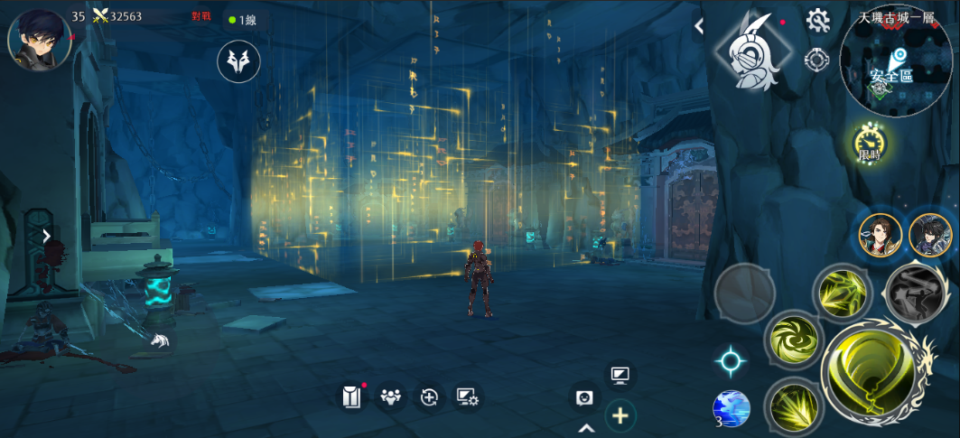

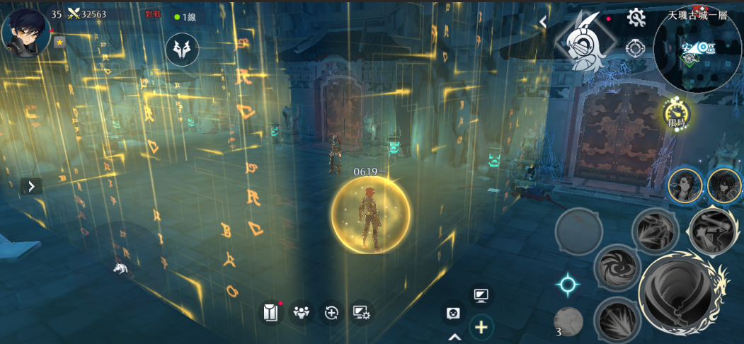

A幫會的驛站
消失時間--30：00

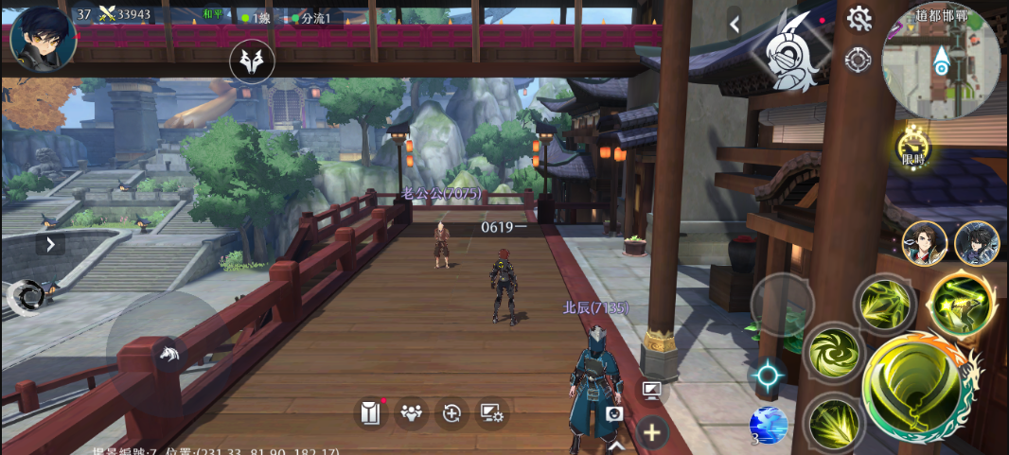

古城探索時間已耗盡

工作表6
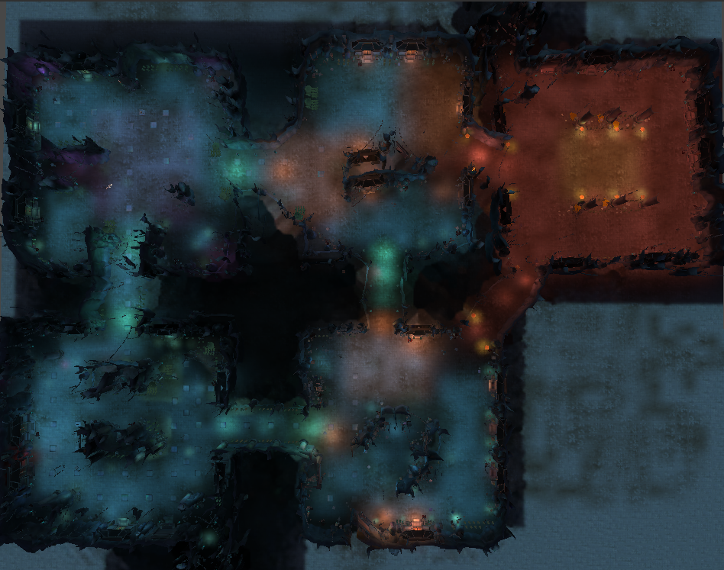

一般 安全區

王房間
1

2

3

工作表7
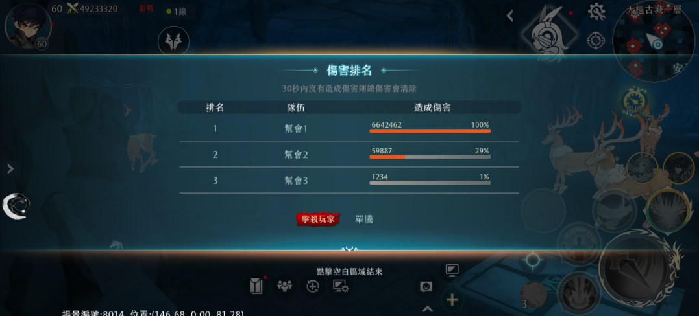

第一擊玩家
XX

